Sheet2
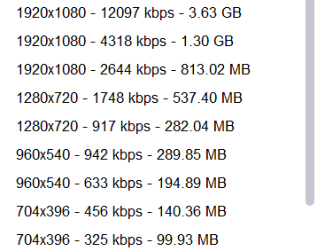

Button
Content
Video_syn
Sheet1
Button

Remove Lambda
Vocab Template

Copy VBA Code

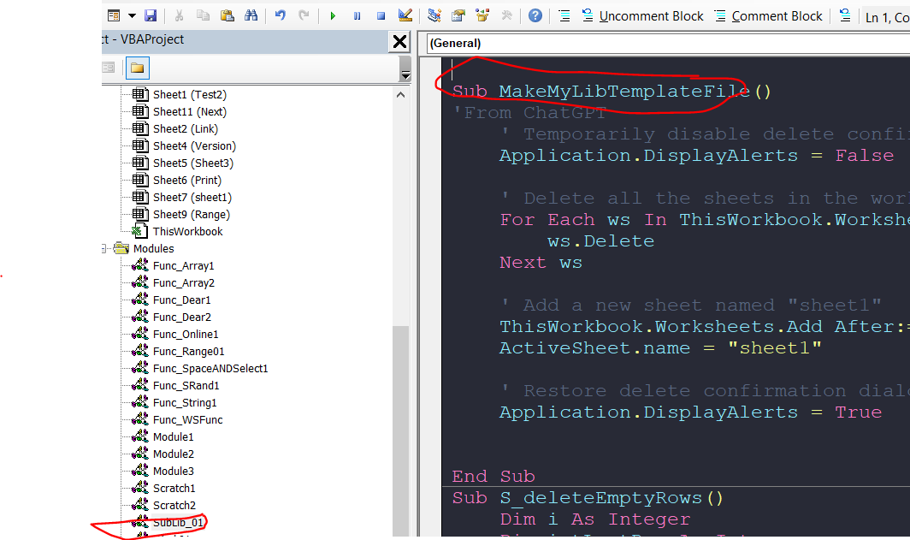
Delete All sheets

